关系图
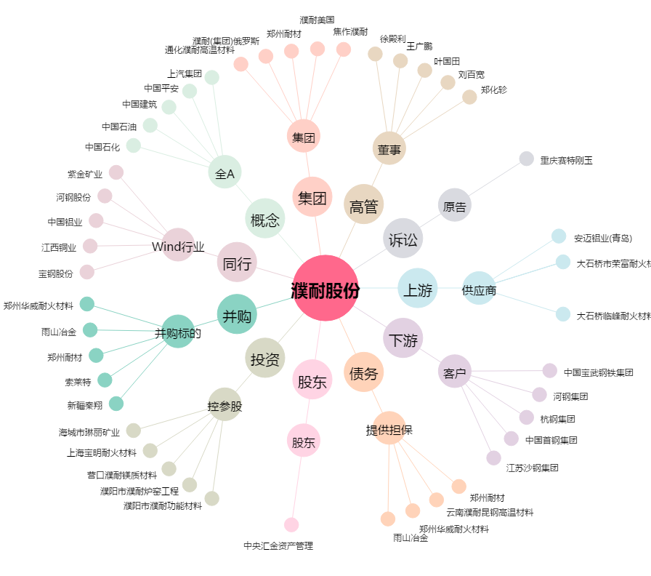
濮耐股份[002225.SZ] - 关系概览图

